Variable
問題１ |  |  | 変数、定数、配列の宣言

 | プロジェクト名：Pr02_Variable

 | ① | Windowsフォームアプリケーションで、下記のようなフォームを作成しましょう。

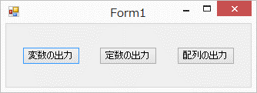

 | ② | 「変数の出力」ボタンを押したときに、下記の型の変数を宣言して、
 |  | コンソール（出力ウィンドウ）に値を出力しましょう。

 |  | ・ | int
 |  | ・ | long
 |  | ・ | float
 |  | ・ | char
 |  | ・ | string

 | ③ | 「定数の出力」ボタンを押したときに、下記の型の定数を宣言して、
 |  | コンソール（出力ウィンドウ）に出力しましょう。

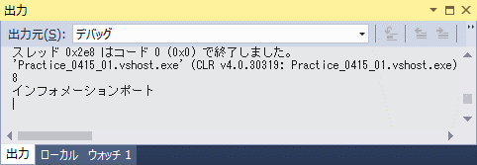
 |  | ・ | int
 |  | ・ | string

 | ④ | ③で宣言した定数に適当な値を代入してみましょう。 |  | →コメント化

 | ⑤ | 「配列の出力」ボタンを押したときに、下記の値をもつ配列を宣言して、
 |  | コンソール（出力ウィンドウ）に出力しましょう。

 |  | ・ | ファースト、セカンド、サード
 |  | ・ | 42, 109, 51, 124.5, 631

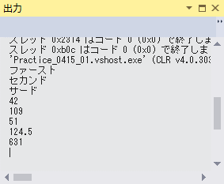

 | ⑥ | メソッド「private void showVariable()」を作成し、②の処理をshowVariable内に移動させてみましょう。

WindowsFormControls
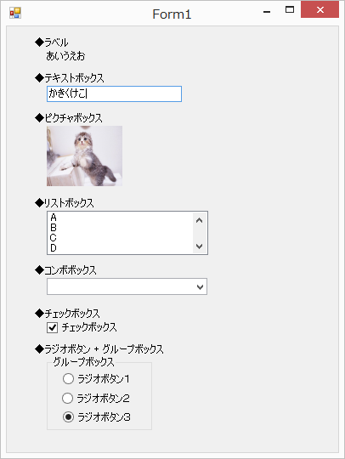
問題１ |  |  | コントロールの種類

 | プロジェクト名：Pr02_WindowsFormControls

 | ① | フォームに次のコントロールを設置し、それぞれのプロパティを使って、指定された状態を作り出してください。
 |  | これまでに出てきていないコントロールもありますが、調べながら使用してみましょう。

 |  | 【コントロール】 |  | 【条件】
 | ・ | ラベル |  | 「あいうえお」 を表示。
 | ・ | テキストボックス |  | 「かきくけこ」 が入力済みになっている。
 | ・ | ピクチャボックス |  | 画像を表示。
 | ・ | リストボックス |  | 「A、B、C、D、E」 が選択可能。
 | ・ | コンボボックス |  | 「A、B、C、D、E」 が選択可能。
 | ・ | チェックボックス |  | チェック済みになっている。
 | ・ | ラジオボタン + グループボックス |  | 3つ目がチェック済みになっている。

